INDICE
GUIA PARA DILIGENCIAR EL INFORME 34-SINTESIS DEL ACUERDO FIRMADO

ASPECTOS GENERALES

3225 SAF - CONDICIONES DEL ACUERDO
3210 SAF - CARÁTULA
3215 SAF - DETERMINACION DE DERECHOS DEVOTO
3218 SAF - PERSONAS QUE VOTARON
3220 SAF - CALIFICACIÓN Y GRADUACIÓN DE CRÉDITOS

ASPECTOS GENERALES
GUIA PARA DILIGENCIAR EL INFORME 34-SINTESIS DEL ACUERDO FIRMADO

 | VOLVER

ASPECTOS GENERALES

Informe requerido a las sociedades que fueron admitidas a un proceso de recuperación (Ley 550 de 1999, Ley 1116 de 2006, Ley 1676 de 2013, decreto 400 de 2014, decreto 1074 de 2015, decreto Ley 560 de 2020, decreto Ley 772 de 2020, decreto 806 de 2020, decreto 842 de 2020 decreto 1332 de 2020 y decreto 1736 de 2020). El cual se autoriza el envío con fecha de corte al día anterior a la apertura del proceso de reorganización.

El diligenciamiento del informe debe realizarse en el aplicativo Storm User que genera un archivo Extensión STR, el cual se debe enviar a través de la página de esta Entidad, mediante el Módulo Storm el la siguiente ruta: https://www.supersociedades.gov.co/delegatura_aec/informes_empresariales/Paginas/storm.aspx.

El informe está compuesto por los siguientes formularios:

3210 SAF - CARÁTULA
3215 SAF - DETERMINACION DE DERECHOS DEVOTO
3218 SAF - PERSONAS QUE VOTARON
3220 SAF - CALIFICACIÓN Y GRADUACIÓN DE CRÉDITOS
3225 SAF - CONDICIONES DEL ACUERDO

DESCARGA E INSTALACIÓN DEL APLICATIVO STORM

Para descargar e instalar el aplicativo STORM User, siga los pasos descritos en el video, al cual puede acceder a través del vínculo o dando ctrl + clic en la siguiente imagen:
https://youtu.be/WuMchzGkf1A

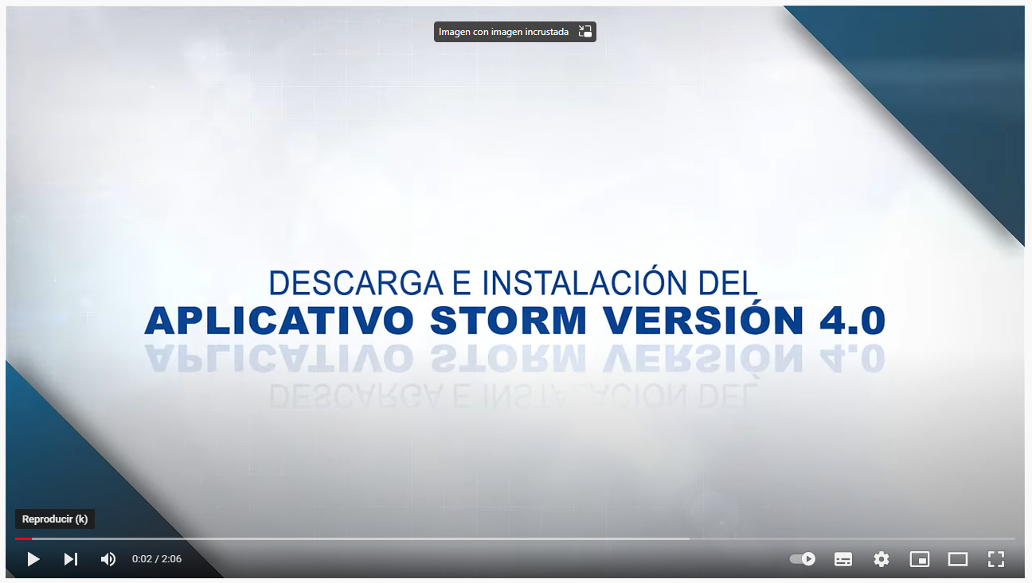

INGRESO APLICATIVO Y REGISTRO

Una vez sea instalado el aplicativo, deberá seguir los pasos descritos en el siguiente video:
Funcionalidades aplicativo Storm - YouTube
Recuerde que, en el campo “Código Entidad”, deberá suministrar el NIT de la sociedad sin puntos o comas ni digito de verificación (D.V). Adicionalmente en “Área” seleccionar Informes Empresariales

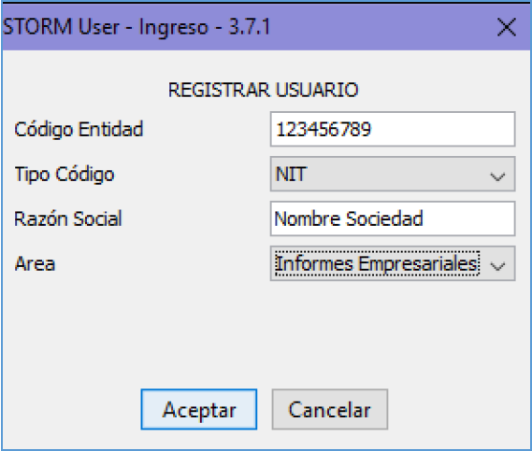

DILIGENCIAMIENTO DEL INFORME

Al iniciar en el aplicativo STORM un nuevo informe, debe seleccionar informe "34-SINTESIS DEL ACUERDO FIRMADO", periodicidad "NO APLICA" y la "FECHA DE CORTE" en formato; año/mes/día. Recuerde que la fecha de corte del informe 34 es la fecha de la audiencia o acto administrativo donde se valida el acuerdo.

La fecha de corte corresponde al día de la audiencia de confirmación del acuerdo.

Para diligenciar el informe en Excel, primero debe crear el informe en STORM y agregar en cada formulario tantas filas como sean necesarias. Luego exportar el informe sin diligenciar y en este archivo de Excel diligenciar la información sin modificar la estructura ni los formatos. Luego debe importar el informe diligenciado en Excel, desde el aplicativo STORM.

REGISTRO SERVICIOS ELECTRÓNICOS

Nota: Este punto deben realizarlo únicamente las empresas que NO se encuentren registradas en la página de la Superintendencia de Sociedades y requieran una contraseña para poder enviar el informe a través de STORM.

Para realizar este paso, por favor regístrese en el siguiente vínculo:
https://superwas.supersociedades.gov.co/ActualizacionDatosSociedades/login.jsp

Diligencie NIT con dígito de verificación en el espacio correspondiente y de clic en entrar.

Posteriormente se le solicitará su correo electrónico y al dar en enviar, a su bandeja de entrada o a spam, llegará un correo electrónico con un link para la creación de la contraseña, registre la información solicitada.

ENVÍO DEL INFORME A TRAVES DEL MÓDULO STORM

Una vez diligenciada y validada la información, se debe generar el archivo STR. Para continuar con este paso puede consultar el siguiente video:
Envío archivo STR - Aplicativo STORM - YouTube

3210 SAF - CARÁTULA
 | 34-SINTESIS DEL ACUERDO FIRMADO
 | 3210 SAF - CARÁTULA

 |  |  | VOLVER

 | DESCRIPCIÓN | DATOS
TIPO DE ACUERDO |  | Seleccione el tipo de proceso

Según el tipo de acuerdo que seleccione, se le habilita el bloque de información que debe diligenciar.
REORGANIZACIÓN | DESCRIPCIÓN | DATOS
 | TIPO DE IDENTIFICACIÓN | Debe seleccionar una de las 3 opciones
 | NÚMERO DE IDENTIFICACIÓN | Corresponde al “Código Entidad” registrado al iniciar el informe. Este número de identificación se asigna automáticamente. Celda no editable.
 | NOMBRE DEL DEUDOR | Se debe registrar la misma razón social inscrita en el registro mercantil de la Cámara de Comercio, consignando los signos de puntuación, las abreviaciones, entre otros detalles.
 | EL PROCESO TIENE PROMOTOR ? | Debe seleccionar una de las 2 opciones
 | TIPO DE IDENTIFICACIÓN DEL REPRESENTANTE LEGAL | Debe seleccionar una de las 3 opciones
 | NÚMERO DE IDENTIFICACIÓN DEL REPRESENTANTE LEGAL | Digite un número
 | NOMBRE DEL REPRESENTANTE LEGAL | Digite un nombre
 | TIPO DE IDENTIFICACIÓN DEL PROMOTOR | Debe seleccionar una de las 3 opciones
 | NÚMERO DE IDENTIFICACIÓN DEL PROMOTOR | Digite un número
 | NOMBRE DEL PROMOTOR | Digite un nombre
 | FECHA DE ADMISIÓN | Digite la fecha del auto de admisión al proceso
 | FECHA DE AUTO DE ASIGNACION DE DERECHOS DE VOTO Y RECONOCIMIENTO DE CRÉDITOS | Digite la fecha del auto de asignación de derechos de voto y reconocimiento de créditos
 | FECHA VENCIMIENTO PLAZO PARA PRESENTAR EL ACUERDO | Digite una fecha
 | FECHA EN QUE FUE PRESENTADO EL ACUERDO | Digite la fecha del acto administrativo con el que se valida el acuerdo

VALIDACIÓN | DESCRIPCIÓN | DATOS
 | TIPO DE IDENTIFICACIÓN | Seleccione un elemento de la lista
 | NUMERO DE IDENTIFICACION | Digite un numero
 | NOMBRE DEL DEUDOR | Digite un nombre
 | TIPO DE IDENTIFICACIÓN DEL REPRESENTANTE LEGAL | Seleccione un elemento de la lista
 | NÚMERO DE IDENTIFICACIÓN DEL REPRESENTANTE LEGAL | Digite un numero
 | NOMBRE DEL REPRESENTANTE LEGAL | Digite un nombre
 | FECHA DE ADMISIÓN | Digite la fecha del auto de admisión al proceso
 | FECHA EN QUE FUE PRESENTADO EL ACUERDO | Digite la fecha del acto administrativo con el que se valida el acuerdo

1 1 - REORGANIZACION | 1 1 - NIT | 1 1 - SI
2 2 - VALIDACION | 2 2 - CÉDULA DE CIUDADANÍA | 2 2 - NO
3 3 - VALIDACION PARAGRAFO ART. 21 | 3 3 -CEDULA DE EXTRANJERÍA

3218 SAF - PERSONAS QUE VOTA...
 | 34-SINTESIS DEL ACUERDO FIRMADO
 | 3218 - SAF - PERSONAS QUE VOTARON

ACREEDORES LABORALES | DESCRIPCIÓN | 4 NOMBRE O RAZÓN SOCIAL | 8 TIPO DE IDENTIFICACIÓN | 12 NÚMERO DE IDENTIFICACIÓN | 16 VOTOS | 20 PARTICIPACION | 24 CONTEO
 | FILA_1 | Digite el nombre o razón social | Seleccione un elemento de la lista | Digite el numero de identificación | Digite el numero de votos | Cálculo automático | Cálculo automático
 | FILA_2 | Digite el nombre o razón social | Seleccione un elemento de la lista | Digite el numero de identificación | Digite el numero de votos | Cálculo automático | Cálculo automático
 | FILA_3 | Digite el nombre o razón social | Seleccione un elemento de la lista | Digite el numero de identificación | Digite el numero de votos | Cálculo automático | Cálculo automático
 | FILA_TOTAL | Campo no editable. | Campo no editable. | Campo no editable. | Cálculo automático | Cálculo automático | Cálculo automático

ENTIDADES PÚBLICAS |  | 4 NOMBRE O RAZÓN SOCIAL | 8 TIPO DE IDENTIFICACIÓN | 12 NÚMERO DE IDENTIFICACIÓN | 16 VOTOS | 20 PARTICIPACION | 24 CONTEO
 | FILA_1 | Digite el nombre o razón social | Seleccione un elemento de la lista | Digite el numero de identificación | Digite el numero de votos | Cálculo automático | Cálculo automático
 | FILA_TOTAL | Campo no editable. | Campo no editable. | Campo no editable. | Cálculo automático | Cálculo automático | Cálculo automático

ACREEDORES FINANCIEROS |  | 4 NOMBRE O RAZÓN SOCIAL | 8 TIPO DE IDENTIFICACIÓN | 12 NÚMERO DE IDENTIFICACIÓN | 16 VOTOS | 20 PARTICIPACION | 24 CONTEO
 | FILA_1 | Digite el nombre o razón social | Seleccione un elemento de la lista | Digite el numero de identificación | Digite el numero de votos | Cálculo automático | Cálculo automático
 | FILA_TOTAL | Campo no editable. | Campo no editable. | Campo no editable. | Cálculo automático | Cálculo automático | Cálculo automático

ACREEDORES INTERNOS |  | 4 NOMBRE O RAZÓN SOCIAL | 8 TIPO DE IDENTIFICACIÓN | 12 NÚMERO DE IDENTIFICACIÓN | 16 VOTOS | 20 PARTICIPACION | 24 CONTEO
 | FILA_1 | Digite el nombre o razón social | Seleccione un elemento de la lista | Digite el numero de identificación | Digite el numero de votos | Cálculo automático | Cálculo automático
 | FILA_TOTAL | Campo no editable. | Campo no editable. | Campo no editable. | Cálculo automático | Cálculo automático | Cálculo automático

OTROS ACREEDORES EXTERNOS |  | 4 NOMBRE O RAZÓN SOCIAL | 8 TIPO DE IDENTIFICACIÓN | 12 NÚMERO DE IDENTIFICACIÓN | 16 VOTOS | 20 PARTICIPACION | 24 CONTEO
 | FILA_1 | Digite el nombre o razón social | Seleccione un elemento de la lista | Digite el numero de identificación | Digite el numero de votos | Cálculo automático | Cálculo automático
 | FILA_TOTAL | Campo no editable. | Campo no editable. | Campo no editable. | Cálculo automático | Cálculo automático | Cálculo automático
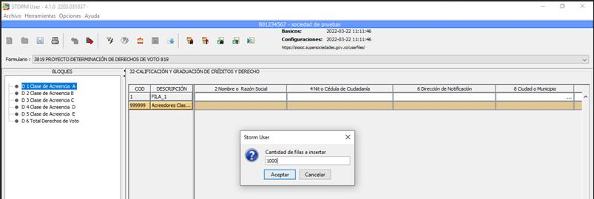
Tenga en cuenta:
Para agregar filas de manera masiva (1 a 1000) para el diligenciamiento del informe.
1. Diríjase a la barra del menú del aplicativo Storm_User y seleccione HERRAMIENTAS.
2. Seleccione Insertar filas
3. En la ventana que se ejecuta, digite el número de filas que requiera para el diligenciamiento del informe.
IMPORTANTE
Si desea diligenciar el informe en Excel, debe crear previamente el número de filas que necesite en el aplicativo Storm_User, luego realice la exportación a Excel.
Posteriormente importe el archivo diligenciado en Excel al aplicativo Storm User.
Pagina 29 de Manual Usuario - STORM_User

1 1 - NIT
2 2 - CÉDULA DE CIUDADANÍA
3 3 -CEDULA DE EXTRANJERÍA

